상품제안서
넥스원 3in1 66w pd c타입 8핀 5핀 릴타입 충전케이블 | 상품코드: F13584

 |  |  |  |  |  |  | 02-412-0044 | www.easy1.co.kr
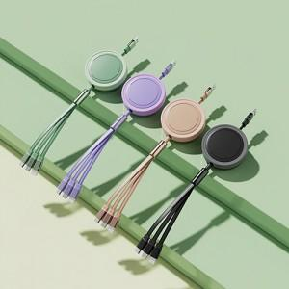 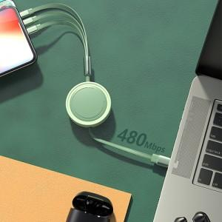

【상세/제작정보】

【인쇄/포장옵션】 | 레이저 / 포장지포장

【공급단가】 | 수량 | 100~ | 300~ | 500~ | 1,000~ | 3,000~
*VAT별도 | 단가 | 10,750원 | 10,360원 | 9,980원 | 9,600원 | 9,210원

【상품 URL】 | https://dev.easy1.co.kr:443/src/goods_detail.php?gdno=13584

